05材料审核报告
 |  | 材料审核报告 MATERIAL REVIEW REPORT

零件号 P/N: |  |  | 供货商 Supplier:
零件名称 Part Name: |  |  | 检验机构名称Name of Insp. Facility:
序号 Number | 材料标准/性能 Material Specification /Performance | 材料牌号 Grade Code | 材料/部件供应商名称 (生产地点）Raw Material /Component Supplier Name (Production Location) |  | 材料性能证明文件(注1) Document Type to certificate Material Performance (Note 1) | 检查意见(注2) Review Commnent(Note 2) (OK/NOK) | 附件 Attachment

案例
1 | GMW16335P-PMMA-T2HF | PMMA Plexiglas V825-100 Clear | Arkema ( USA) |  | 材料质保书 Material Quality Certification
2
3
4
5
6
7
8
9

备注
Note

零件供应商负责工程师 Supplier Responisible Engineer |  |  |  | 日期 Date

注1 Note1 | 1)在下拉单中选择递交文件类型； 2)在递交前需与延锋伟世通工程师确认每种材料应递交文件的类型； 3)材料质保书：适用于在延锋伟世通图纸中有明确材料标准定义的部件，所使用的材料须为延锋伟世通已经认可的材料； 4)材料测试报告：测试项目和实验室需要与延锋伟世通工程人员一同确认，实验室必须具备相关的资质。

08说明
此处记入零件基本信息

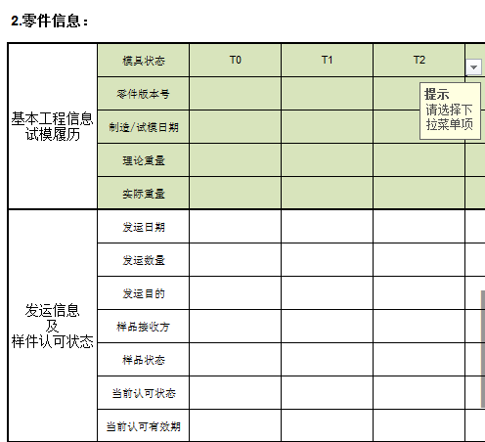
a）模具件修模状态，采用下拉菜单选择，模具发生变化后升级末尾数字
b）PCB/LCD等物料，只要产品设计发生变化，升级末尾数字

当前交样零件版本号，按照图纸料号

当前交样零件版本号，按照图纸料号
当前交样零件版本号，按照图纸料号
若零件只有内部试制，没有发运，只需记录试制信息

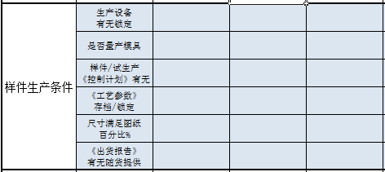

此处项目若有不满足，需要提供改进的时间计划

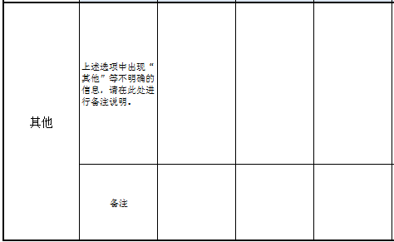

上表中若出现“其他”选项，需要在此处进行详细说明

